Registro Actividad
Registrar Actividad
 |  |  |  |  | PENDIENTE
 |  |  | Facultades |  | Carrera / Coordinación / Jefatura
Título / Nombre de la Actividad |  | Técnico Universitario en Terapia Física y Ocupacional | Ciencias de la salud | * | Nombre de Curso
 |  | Licenciatura en Marketing | Ciencias Económicas y Empresariales | * | Campus | duda*
Responsable de la Actividad |  | Licenciatura en Arquitectura | Arquitectura y Diseño |  | Campus para cada estudiante y responsable
Nombre |  | Ingeniería Agrícola con Énfasis en Gerencia | Ciencias Ambientales y Agricolas
Código personal / Docente / Carnet |  | Técnico Universitario en Trabajo Social | Ciencias Políticas y Sociales
Cargo / Puesto | Docente | Profesorado de Enseñanza Media en Teología | Teología
 |  | Licenciatura en Investigación Criminal y Forense | Ciencias Jurídicas y Sociales
Subdirección / Facultad | Humanidades | Licenciatura en Ingeniería Civil | Ingeniería
 |  | Profesorado de Enseñanza media con especialidad en Comunicación y Lenguaje | Humanidades
Nombre del Curso |  | Laboratorios Científicos | Subdirección de Investigación y Proyección
 |  | Coordinación de Gestión Académica | Subdirección Académica
Estudiantes |  | Coordinación de Cultura y Formación | Subdireccion Administrativa Financiera
Mujeres | (valor numérico) | Unidad de Deportes | Subdirección de Identidad Universitaria
Hombres | (valor numérico) | Departamento de Comunicaciónes | Dirección General
Semestre | Varios |  | No Aplica

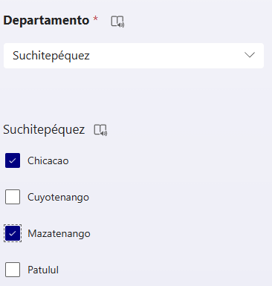
Interfacultades | SI

Facultades Involucradas | Ciencias Políticas y Sociales

Estudiantes

Criterios Territorio - Temporales
No. De Territorios | (valor numérico)
No. De Comunidades | (valor numérico)

Territorio 1
Comunidad 1
Comunidad 2

Comunidad Lingüística | Chuj
Departamento 1 | 1. Alta Verapaz
Municipio 1

Población - T1
Total / General | (valor numérico)
Mujeres | (valor numérico)
Hombres | (valor numérico)

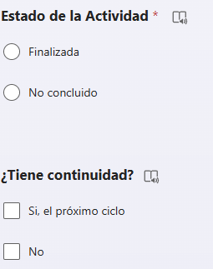
Grupo Etario | Infancia media (4-6 años) | seleccionar varios*
Beneficiada/os Indirecta/os | (valor numérico)

Período Estimado de la Actividad
Ciclo Académico | 1 o 2
Tiempo Estimado (Hrs) | (valor numérico)

Criterios Financieros
Tipo de concepto por actividad | Asesoría
Cantidad | (valor numérico)
Monto |  | precio unitario*
Aporte total por concepto de actividad |  | monto total*

Institución / Organización
Tipo | Privada
Nombre de la Institución / Organización
¿Con qué tipo de acuerdo cuenta? | Ninguno

